Aufgabe
Nachweis eines Reihenendhauses gemäß GEG 2023

Beispiel 5.8: Elektrische Erdreich-Wasser-Wärmepumpe

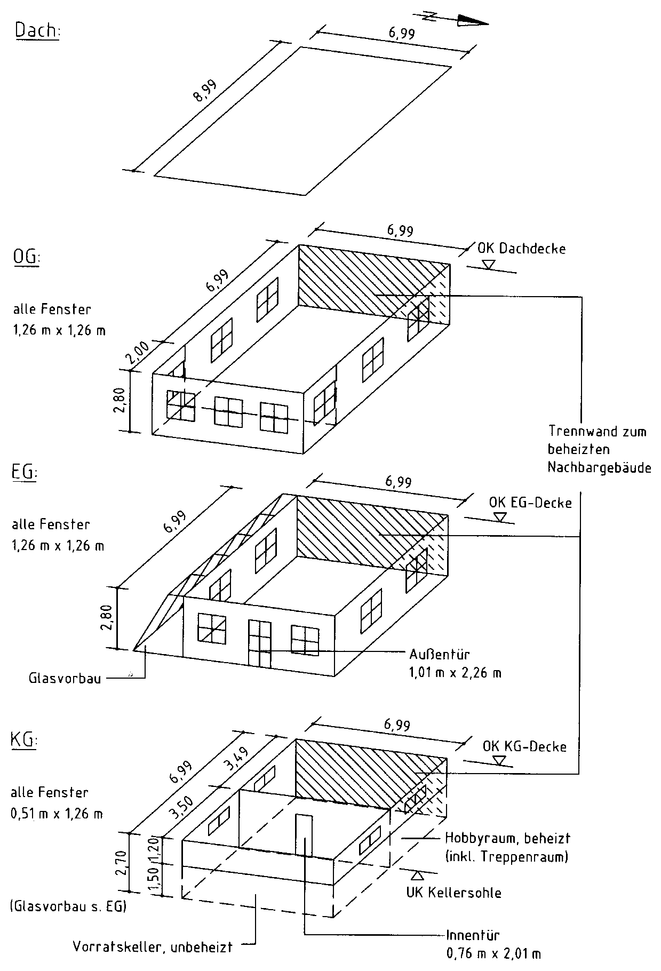

Aufgabe:

Für das dargestellte Reihenendhausist der Nachweis des Gesamtenergiebedarfs
gemäß GEG 2023 mit DIN V 4108-6 und DIN V 4701-10 zu führen.

Bauteile:
- Die Fenster und die Außentür werden dreifach verglast angesetzt mit
- Uw,BW = 0,74 W/(m² · K) und
- g = g0 = 0,50 nach EN 410;
- die Außenwände bestehen aus zweischaligem Mauerwerk mit
UAW = 0,20 W/(m² · K),
- die erdberührten Außenwände bestehen aus Mauerwerk mit Perimeter­
dämmung mit UG1 = 0,21 W/(m² · K),
- die Kellerdecke zum unbeheizten Keller sei unterseitig gedämmt mit
UG2 = 0,20 W/(m² · K),
- die Kellersohle unter dem beheizten Keller habe UG3 = 0,19 W/(m² · K),
- die Decke nach unten gegen Außenluft habe UDL = 0,21 W/(m² · K),
- das Flachdach sei hochgedämmt mit UD = 0,13 W/(m² · K),
- die Wand zum Raum mit wesentlich niedrigerer Innentemperatur im KG
sei auf der Kaltseite gedämmt mit Uu = 0,30 W/(m² · K) und
- die Tür in dieser Wand bestehe aus Holz/Holzwerkstoff/Kunststoff.

Der unbeheizte Glasvorbau sei verglast mit einer Wärmeschutzverglasung.
Alle Wärmebrücken sollen DIN 4108 Beiblatt 2 (Kategorie A) genügen oder als gleichwertig
nachgewiesen sein. Es soll eine Luftdichtheitsprüfung durchgeführt werden.

Die Heizungsanlage besteht
- aus einer bivalenten Erdreich-Wasser-Elektrowärmepumpe innerhalb der thermischen
Hülle mit Vor-/Rücklauftemperaturen von 35°C/28 °C (die Spitzenlast sei sei durch
einen elektrischen Heizstab abgedeckt),,
- es wird ein Pufferspeicher vorgesehen, er sei indirekt beheizt und innerhalb der
thermischen Hülle aufgestellt;
- die Wärmeverteilung erfolgt innerhalb der thermischen Hülle mit Hlfe einer
geregelten Pumpe,
- zur Wärmeübergabe ist eine Fußbodenheizung mit elektronischer Regeleinrichtung
vorgesehen.

Die Trinkwassererwärmung
- soll innerhalb der thermischen Hülle zentral durch die Heizanlage erfolgen
und mit elektrischer Ergänzungsheizung sowie einer Zirkulationsleitung versehen sein,
- die Trinkwasserspeicherung erfolgt in einem indirekt beheizten Speicher
innerhalb der thermischen Hülle.

Eine Lüftungsanlage ist nicht vorgesehen.

Besondere Anforderungen an die Nutzung erneuerbarer Energien

Durch Einsatz einer Erdreich-Wasser-Wärmepumpe für Heizung und Trinkwassererwärmung sind
diese Anforderungen gemäß Tabelle 5.5 mit einem Deckungsanteil von ≥ 50 % bei Einhaltung der
Mindestanforderungen für die Vergabe des EU-Umweltzeichens nach Richtlinie 2009/28/EG erfüllt.

